Ｈ31年04月
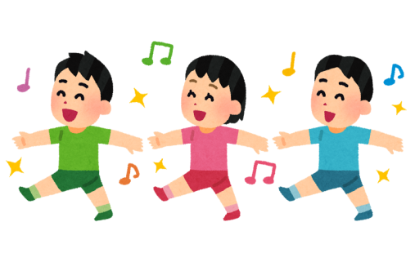

【にかほ市内 保育園・認定こども園 入所状況】

 |  |  |  |  |  |  |  | 平成3１年4月１日時点

 | 保育園
 | 保育所名 |  | 定員 | ０歳 | １歳 | ２歳 | ３歳 | ４歳 | ５歳 | 合計
 | にかほ保育園 |  | 220 | 6 | 15 | 42 | 48 | 44 | 48 | 203
 | つぼみ保育園 |  | 40 | 5 | 12 | - | - | - | - | 17
 | 勢至保育園 |  | 120 | 2 | 11 | 17 | 19 | 25 | 24 | 98
 | ひまわり保育園 |  | 60 | 4 | 7 | 11 | 7 | 20 | 3 | 52
 | 明星保育園 |  | 40 | 2 | 4 | 7 | 8 | 9 | 7 | 37
 | 星城保育園 |  | 40 | 0 | 5 | 4 | 6 | 5 | 9 | 29
 | 小砂川保育園 |  | 20 | 0 | 1 | 1 | 4 | 6 | 3 | 15
 | 合計 |  | 540 | 19 | 55 | 82 | 92 | 109 | 94 | 451

 | 認定こども園
 | 認定こども園名 |  | 定員 | ０歳 | １歳 | ２歳 | ３歳 | ４歳 | ５歳 | 合計
 | 幼保連携型認定こども園 仁賀保 | 教育認定 （１号認定） | 35 | - | - | - | 4 | 9 | 11 | 24
 |  | 保育認定 （２・３号認定） | 50 | 1 | 8 | 14 | 10 | 10 | 7 | 50
 | 白百合こども園 | 教育認定 （１号認定） | 45 | - | - | - | 12 | 9 | 19 | 40
 |  | 保育認定 （２・３号認定） | 110 | 8 | 14 | 22 | 12 | 19 | 6 | 81
 | 合計 |  | 240 | 9 | 22 | 36 | 38 | 47 | 43 | 195

